FIG 1
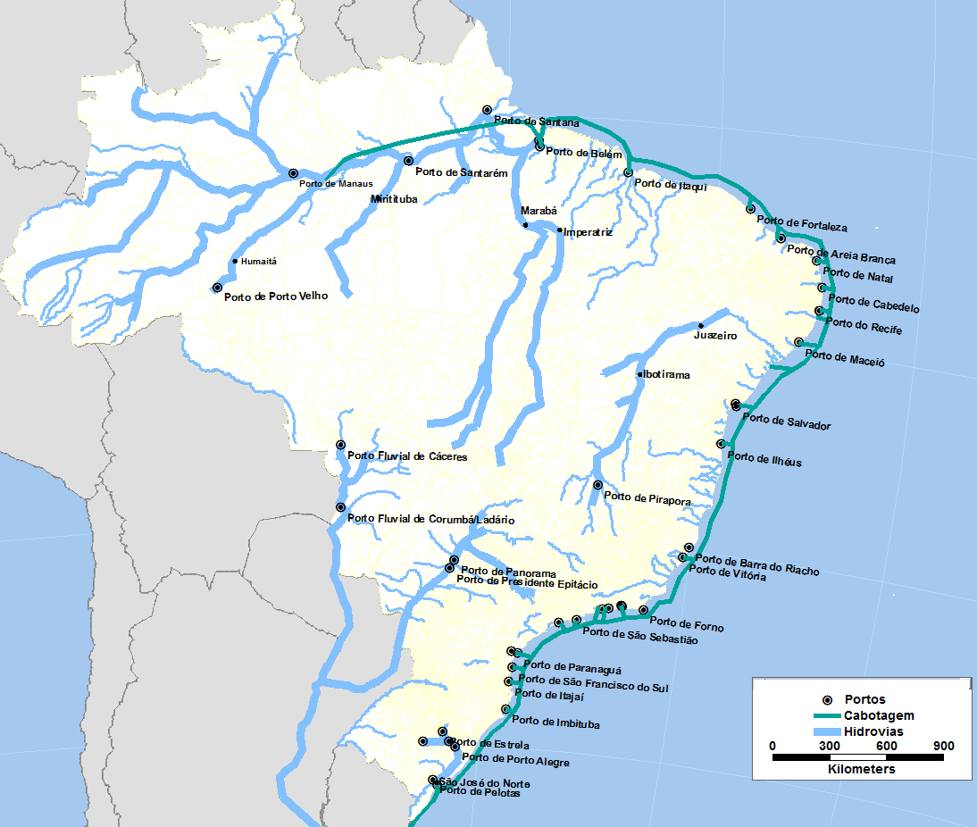

FIG 2
BIM-T
Modelo de Johansen
Johansen (1960)
Modelos de Harris
Harris (1984)
ORANI-HARRIS
Cory e Horridge (1985)
ORANI-HARRIS
Abayasiri-Silva e Horridge (1996)
PAPA
Guilhoto (1995)
ORANI
DIXON et al. (1982)
MMRF
PETER et al. (1996)
BRIDGE
Domingues et al. (2010a)
MONASH
Adams et al. (1994)
B-MARIA
Haddad (1999)
SPARTA
Domingues (2002)
B-MARIA-27
Haddad (2004)
B-MARIA27-ITPerobelli (2004)

GRAF 1
Rodoviário | Ferroviário | Cabotagem | Navegação Interior | Aéreo | Outros serviços
41199.3 | 2786.7 | 899.5 | 543.3 | 2160.3 | 17937.0
62.9% | 4.3% | 1.4% | 0.8% | 3.3% | 27.4%

GRAF 2
Cod. | Produto do modelo | Receita total (US$ milhões) | Participação | Margem (R$ milhões) | Code | Commodity | Participation | Margin
1 | ArrozCasca | 1.4 | 0.536% | 2.42 | 31 | Refino de petróleo e coque | 38.8% | 175.19 | 1 | ArrozCasca | Arroz em casca
2 | MilhoGrao | 0.1 | 0.031% | 0.14 | 20 | Petróleo e gás natural | 21.4% | 96.71 | 2 | MilhoGrao | Milho em grão
3 | TrigoCereais | 0.9 | 0.334% | 1.51 | 23 | Alimentos e Bebidas | 14.2% | 64.35 | 3 | TrigoCereais | Trigo em grão e outros cereais
6 | OutPSLavoura | 0.3 | 0.099% | 0.45 | 22 | Outros da indústria extrativa | 10.8% | 48.80 | 4 | CanaAcucar | Cana-de-açúcar
10 | FrutasCitric | 0.5 | 0.185% | 0.84 | 33 | Produtos químicos | 3.9% | 17.81 | 5 | SojaGrao | Soja em grão
18 | PescaAquicul | 0.0 | 0.009% | 0.04 | 42 | Outros produtos de minerais não-metálicos | 3.7% | 16.54 | 6 | OutPSLavoura | Outros produtos e serviços da lavoura
20 | PetroleoGas | 57.8 | 21.395% | 96.71 | 44 | Metalurgia de metais não-ferrosos | 1.8% | 7.97 | 7 | Mandioca | Mandioca
21 | MinerioFerro | 2.8 | 1.039% | 4.69 | 43 | Fabricação de aço e derivados | 1.2% | 5.33 | 8 | FumoFolha | Fumo em folha
22 | OutIndExtrat | 29.2 | 10.797% | 48.80 | 21 | Minério de ferro | 1.0% | 4.69 | 9 | AlgodaoHerba | Algodão herbáceo
23 | AlimentBebid | 38.5 | 14.238% | 64.35 |  | Outros produtos | 3.2% | 14.61 | 10 | FrutasCitric | Frutas cítricas
26 | ArtVestuario | 0.1 | 0.030% | 0.14 |  |  |  |  | 11 | CafeGrao | Café em grão
27 | CouroCalcado | 0.9 | 0.340% | 1.54 |  |  |  |  | 12 | ExpFlorSilvi | Produtos da exploração florestal e da silvicultura
29 | CelulosPapel | 1.6 | 0.594% | 2.68 |  |  |  |  | 13 | BovinosOutr | Bovinos e outros animais vivos
31 | RefPetroleo | 104.7 | 38.759% | 175.19 |  |  |  |  | 14 | LeiteVacaOut | Leite de vaca e de outros animais
32 | Alcool | 0.4 | 0.152% | 0.69 |  |  |  |  | 15 | SuinosVivos | Suínos vivos
33 | ProdQuimicos | 10.6 | 3.940% | 17.81 |  |  |  |  | 16 | AvesVivas | Aves vivas
37 | PerfumarOut | 0.1 | 0.029% | 0.13 |  |  |  |  | 17 | OvosAves | Ovos de galinha e de outras aves
40 | BorracPlast | 0.1 | 0.050% | 0.23 |  |  |  |  | 18 | PescaAquicul | Pesca e aquicultura
42 | OutPrMNaoMet | 9.9 | 3.659% | 16.54 |  |  |  |  | 19 | OutAgriPec | Outros produtos da agricultura e pecuária
43 | FabAcoDeriv | 3.2 | 1.179% | 5.33 |  |  |  |  | 20 | PetroleoGas | Petróleo e gás natural
44 | MetNaoFerros | 4.8 | 1.762% | 7.97 |  |  |  |  | 21 | MinerioFerro | Minério de ferro
45 | ProdMetal | 0.4 | 0.157% | 0.71 |  |  |  |  | 22 | OutIndExtrat | Outros da indústria extrativa
46 | MaqEquipManu | 0.6 | 0.234% | 1.06 |  |  |  |  | 23 | AlimentBebid | Alimentos e Bebidas
49 | MaqEletriOut | 0.0 | 0.008% | 0.04 |  |  |  |  | 24 | ProdFumo | Produtos do fumo
50 | MatEletroOut | 0.2 | 0.074% | 0.33 |  |  |  |  | 25 | Texteis | Têxteis
52 | AutomUtilita | 1.0 | 0.369% | 1.67 |  |  |  |  | 26 | ArtVestuario | Artigos do vestuário e acessórios
 | Total | 270.2 | 100% | 452.0 |  |  |  |  | 27 | CouroCalcado | Artefatos de couro e calçados
Fonte: Elaboração própria, ANTAQ (2012), Ernst & Young et alii (2011) e matriz I-P do IBGE (2005). |  |  |  |  |  |  |  |  | 28 | ProdMadeira | Produtos de madeira - exclusive móveis
 |  |  |  |  |  |  |  |  | 29 | CelulosPapel | Celulose e produtos de papel
 |  |  |  |  |  |  |  |  | 30 | JornRevDisc | Jornais, revistas, discos
 |  |  |  |  |  |  |  |  | 31 | RefPetroleo | Refino de petróleo e coque
 |  |  |  |  |  |  |  |  | 32 | Alcool | Álcool
 |  |  |  |  |  |  |  |  | 33 | ProdQuimicos | Produtos químicos
 |  |  |  |  |  |  |  |  | 34 | ResinaElasto | Fabricação de resina e elastômeros
 |  |  |  |  |  |  |  |  | 35 | ProdFarmac | Produtos farmacêuticos
 |  |  |  |  |  |  |  |  | 36 | DefAgricolas | Defensivos agrícolas
 |  |  |  |  |  |  |  |  | 37 | PerfumarOut | Perfumaria, higiene e limpeza
 |  |  |  |  |  |  |  |  | 38 | TintasOut | Tintas, vernizes, esmaltes e lacas
 |  |  |  |  |  |  |  |  | 39 | QuimicosDive | Produtos e preparados químicos diversos
 |  |  |  |  |  |  |  |  | 40 | BorracPlast | Artigos de borracha e plástico
 |  |  |  |  |  |  |  |  | 41 | Cimento | Cimento
 |  |  |  |  |  |  |  |  | 42 | OutPrMNaoMet | Outros produtos de minerais não-metálicos
 |  |  |  |  |  |  |  |  | 43 | FabAcoDeriv | Fabricação de aço e derivados
 |  |  |  |  |  |  |  |  | 44 | MetNaoFerros | Metalurgia de metais não-ferrosos
 |  |  |  |  |  |  |  |  | 45 | ProdMetal | Produtos de metal - exclusive máq. e equip.
 |  |  |  |  |  |  |  |  | 46 | MaqEquipManu | Máquinas e equipamentos, mais manut. e reparos
 |  |  |  |  |  |  |  |  | 47 | Eletrodomest | Eletrodomésticos
 |  |  |  |  |  |  |  |  | 48 | EscrInformat | Máquinas para escritório e equip. de informática
 |  |  |  |  |  |  |  |  | 49 | MaqEletriOut | Máquinas, aparelhos e materiais elétricos
 |  |  |  |  |  |  |  |  | 50 | MatEletroOut | Material eletrônico e equip. de comunicações
 |  |  |  |  |  |  |  |  | 51 | ApMedicoOut | Aparelhos/instrumentos médico-hospitalar, óptico
 |  |  |  |  |  |  |  |  | 52 | AutomUtilita | Automóveis, camionetas e utilitários
 |  |  |  |  |  |  |  |  | 53 | CaminhOnibus | Caminhões e ônibus
 |  |  |  |  |  |  |  |  | 54 | PecVeicAutom | Peças e acessórios para veículos automotores
 |  |  |  |  |  |  |  |  | 55 | OutEqTransp | Outros equipamentos de transporte
 |  |  |  |  |  |  |  |  | 56 | IndDiversas | Móveis e produtos das indústrias diversas
 |  |  |  |  |  |  |  |  | 57 | EletrOutUrba | Eletricidade e gás, água, esgoto e limpeza urbana
 |  |  |  |  |  |  |  |  | 58 | Construcao | Construção
 |  |  |  |  |  |  |  |  | 59 | Comercio | Comércio
 |  |  |  |  |  |  |  |  | 60 | RodoviarioC | Transp. rodoviário de carga
 |  |  |  |  |  |  |  |  | 61 | FerroviarioC | Transp. ferroviário de carga
 |  |  |  |  |  |  |  |  | 62 | CabotagemC | Transp. de cabotagem de carga
 |  |  |  |  |  |  |  |  | 63 | NavInteriorC | Transp. de navegação interior de carga
 |  |  |  |  |  |  |  |  | 64 | AereoC | Transp. aéreo de carga
 |  |  |  |  |  |  |  |  | 65 | OutAtivSevC | Atividades anexas e aux. aos transp. de carga
 |  |  |  |  |  |  |  |  | 66 | RodoP_RU | Transp. rodoviário regular urbano de passageiros
 |  |  |  |  |  |  |  |  | 67 | RodoP_IM | Transp. rodoviário intermunicipal de passageiros
 |  |  |  |  |  |  |  |  | 68 | RodoP_IE | Transp. rodoviário interestadual de passageiros
 |  |  |  |  |  |  |  |  | 69 | RodoP_INT | Transp. rodoviário internacional de passageiros
 |  |  |  |  |  |  |  |  | 70 | RodoP_OUT | Outros transp. rodoviário de passageiros
 |  |  |  |  |  |  |  |  | 71 | FerroviarioP | Transp. ferroviário de passageiros
 |  |  |  |  |  |  |  |  | 72 | AquaviarioP | Transp. aquaviário de passageiros
 |  |  |  |  |  |  |  |  | 73 | AereoDomP | Transp. aéreo doméstico de passageiros
 |  |  |  |  |  |  |  |  | 74 | AereoInterP | Transp. aéreo internacional de passageiros
 |  |  |  |  |  |  |  |  | 75 | OutAtivSevP | Outros serviços e transp. de passageiros
 |  |  |  |  |  |  |  |  | 76 | Correio | Correio
 |  |  |  |  |  |  |  |  | 77 | OutTrArmaz | Outros serviços de transp. e armazemagem
 |  |  |  |  |  |  |  |  | 78 | ServInformac | Serviços de informação
 |  |  |  |  |  |  |  |  | 79 | FinancSeguro | Intermediação financeira e seguros
 |  |  |  |  |  |  |  |  | 80 | ServImobAlug | Serviços imobiliários e aluguel
 |  |  |  |  |  |  |  |  | 81 | ServManutRep | Serviços de manutenção e reparação
 |  |  |  |  |  |  |  |  | 82 | ServAlojAlim | Serviços de alojamento e alimentação
 |  |  |  |  |  |  |  |  | 83 | ServPrestEmp | Serviços prestados às empresas
 |  |  |  |  |  |  |  |  | 84 | EducMercant | Educação mercantil
 |  |  |  |  |  |  |  |  | 85 | SaudeMercant | Saúde mercantil
 |  |  |  |  |  |  |  |  | 86 | OutrosServic | Outros serviços
 |  |  |  |  |  |  |  |  | 87 | EducPublica | Educação pública
 |  |  |  |  |  |  |  |  | 88 | SaudePublica | Saúde pública
 |  |  |  |  |  |  |  |  | 89 | AdmPubSegSoc | Administração pública e seguridade social

